Логистика погрузки
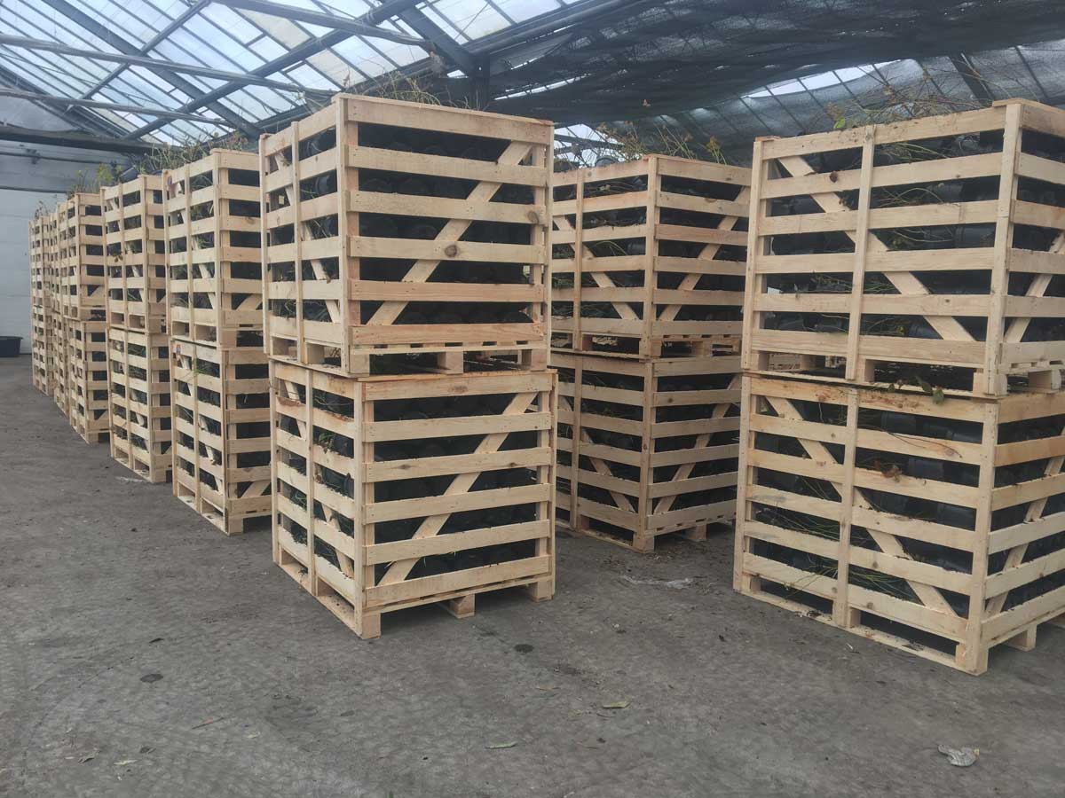
Ассортимент | Контейнер | Количество растений в ящике-паллете
Рододендрон | M40 | 2600
Рододендрон | C1 | 700
Рододендрон | C2 | 200
Рододендрон | C5 | 60
Рододендрон | C10 | 25
Рододендрон | C15 | 20
Рододендрон | C35 | 4
Рододендрон привитый на штамбе | C5 | 40
Азалия | M40 | 2600
Азалия | P9 | 1200
Азалия | C1 | 700
Азалия | C2 | 220
Азалия | C5 | 50
Голубика | M40 | 2600
Голубика | P9 | 1200
Голубика | C1 | 700
Голубика | C2 | 200
Голубика | C5 | 60
Другие растения из семейства вересковых | C1,5 | 500
Другие растения из семейства вересковых | C1 | 700
Другие растения из семейства вересковых | С2,5 | 220
Другие растения из семейства вересковых | С5 | 60
Хвойные | C5 | 60

Погрузка кассет М40 и С1
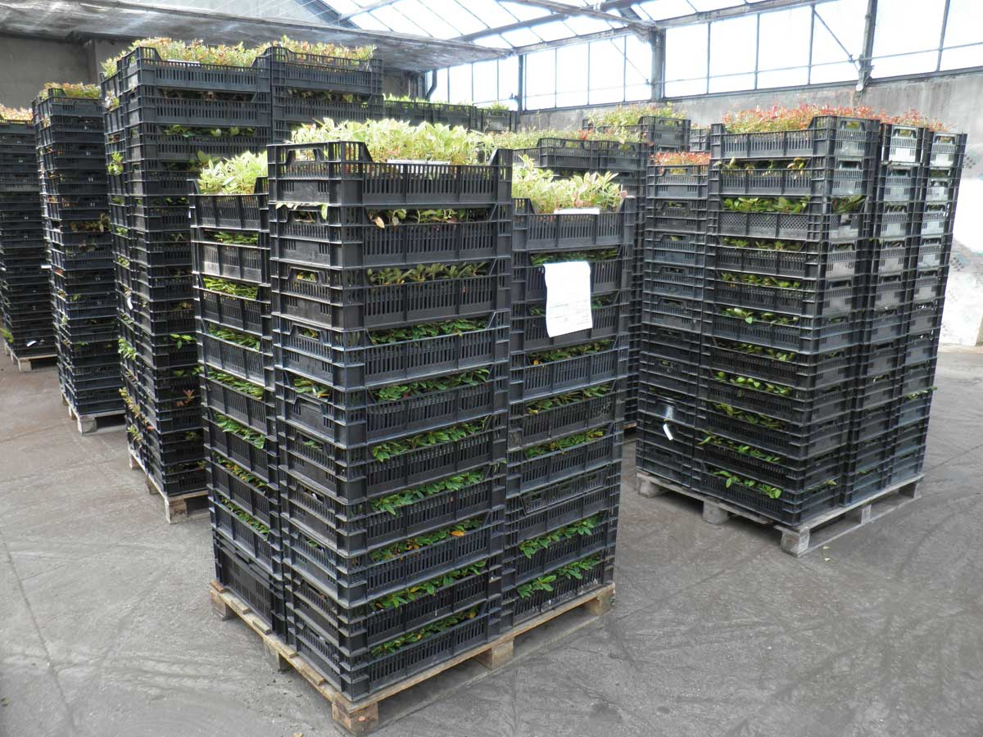
Растения в контейнере С1 | Количество растений в ящике-паллете, шт* (1х1,2м. h=1,1м)
Рододендроны, Азалии, Голубика Высокорослая | 700

Растения в кассете М40 (Параметры кассеты М40 кассета: 36см*56см h=7см ячейка кассеты: 6,6*6,6см h=7см) | для паллеты 0,8м*1,2м | для паллеты 1м*1,2м
Количество растений в кассете, шт | 40 | 40
Количество кассет М40 в 1 пластиковом ящичке размером 0,4м.*0,6м. h=0,17м. /15pln~3,57eur | 1 | 1
Количество ящичков/кассет на одном этаже паллеты | 4 | 5
11 этажей ящичков на паллете. Высота товара вместе с паллетой, м. | 2.02 | 2.02
13 этажей ящичков на паллете. Высота товара вместе с паллетой, м. | 2.36 | 2.36
11 этажей ящичков на паллете. К-во растений, шт. | 1760 | 2200
13 этажей ящичков на паллете. К-во растений, шт. | 2080 | 2600
MAX 14 этажей ящичков на паллете. К-во растений, шт. | 2240 | 2800

* количества поданные в таблице ориентировочные и зависят от величины растений и степени их разветвлённости в момент загрузки

